Лист1
Баг репорты
№ баг репорта | Заголовок | Описание | Шаги воспроизведения | Фактический результат | Ожидаемый результат | Окружение | Вложения | Дополнительная информация | Серьёзность бага и приоритет исправления | Статус | Комментарий от разработчика
1 | Дизайн не соответствует макету | Название формы "FormLogin" отличается от макета | Открыть приложение -> посмотреть в левый верхний угол | Вход | Авторизация | - |  | - | Низкий | Исправлено
2 |  | Название формы "FormRegister" отличается от макета | Открыть приложение -> посмотреть в левый верхний угол | Зарегистрироваться | Регистрация | - |  | - | Низкий | Исправлено
3 |  | Название формы "FormMain" отличается от макета. Названия столбцов отличаются от макета | Открыть приложение -> войти в аккаунт -> посмотреть в левый верхний угол, посмотреть на столбцы сетки | Главная; поиск; ед. измерения; название категории; текущий остаток | Главная страница; поиск товара; единица измерения; категория; остаток | - |  | - | Низкий | Исправлено
4 |  | Форма "FormSettings" не соответствует макету | Открыть приложение -> войти в аккаунт -> перейти в настройки | Отсутствует декоративная линия, а также кнопка отменить. Текст на кнопке "сохранить" | Декоративная черная линия, кнопка "Отменить", кнопка "Сохранить изменения" | - |  | - | Низкий | Исправлено
 |  | Форма "FormSearch" не соответствует макету | Открыть приложение -> войти в аккаунт -> перейти в поиск | Лишняя приписка "ART-" | Артикул | - |  | - | Низкий | Исправлено
 |  | Форма "FormDelivery" не соответствует макету | Открыть приложение -> войти в аккаунт -> перейти в поставки | Вся форма сдвинута, нет нормального масштабирования | Выровненные поля, сделанное масштабирование (либо его запрет) | - |  |  | Низкий | Исправлено
 |  | Форма "FormCheckTIN" | Открыть приложение -> войти в аккаунт -> перейти в отгрузки -> посмотреть в левый верхний угол | Название формы "FormCheckTIN" | Название формы "Проверка на контрагента" | - |  |  | Низкий | Исправлено
 | Вылет exception'а | Во время добавления поставок вылетает exception | Открыть приложение -> войти в аккаунт -> перейти в поставки -> ничего не заполнять -> нажать на "создать" | Exception | Ошибка на незаполненные поля | - | - | - | Критичный | Исправлено
 | Локализация | В формах: отчетность, поставки, авторизация, регистрация, проверка на контрагента недолокализированы слова | Открыть приложение -> войти в аккаунт -> перейти в настройки-> переключить язык -> открыть формы, перечисленные в описании | Не до конца локализированы слова | Локализация |  |  |  | Средний | Исправлено
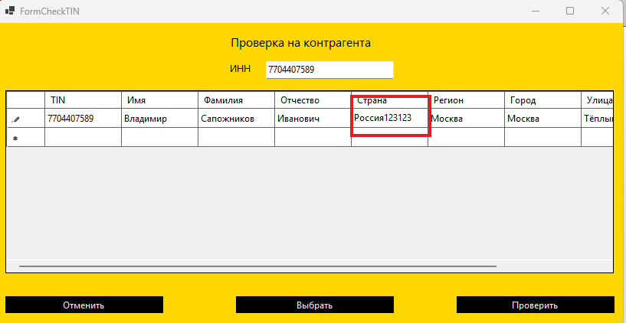
 | Проверка ИНН контрагента | Если ввести в поле ввода ИНН в конце/в начале пробел, то ИНН будет неправильным | Открыть приложение -> войти в аккаунт -> перейти в отгрузки -> ввести ИНН контрагента "7704407589 " | Выходит ошибка "Указан неправильный ИНН" | Информация о контрагенте | - |  |  | Средний | Исправлено
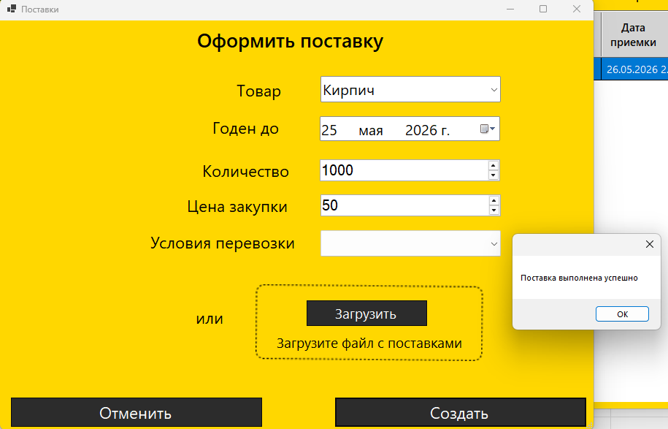
 |  | Если ввести корректный ИНН, выйдет информация об контрагенте, которую в сетке можно поменять по своему усмотрению | Открыть приложение -> войти в аккаунт -> перейти в отгрузки -> ввести ИНН контрагента "7704407589" -> выбрать любой столбец -> ввести свои данные | Выходит информация о контрагенте, которую можно изменять | Сетка закрыта от изменений | - |  |  | Высокий | Исправлено
 |  | Можно добавить поставки с вышедшим сроком годности (понимаю, что фича, но нужно исправить) | Открыть приложение -> войти в аккаунт -> перейти в поставки -> заполнить данные -> поставить вышедший срок годности | Поставка оформляется | На этапе выбора срока годности нельзя выбирать просроченное |  |  |  | Средний | Исправлено
 | Оформление отгрузок | При оформлении отгрузки, цена закупки падает и не обновляется текущий остаток на складе | Открыть приложение -> войти в аккаунт -> перейти в отгрузки-> заполнить данные -> оформить отгрузку | Цена закупки упала, остаток каким был, таким и остался | Цена закупки не изменилась, остаток упал | - | - | - | Высокий | Исправлено
 |  | При оформлении отгрузки с ценой 0 рублей, она оформляется | Открыть приложение -> войти в аккаунт -> перейти в отгрузки-> заполнить данные, кроме цены отгрузки -> оформить отгрузку | Отгрузка оформилась | Предупреждение, что отгрузка идет к себе в убыток, если ок, то оформляется, если нет, то не оформляется | - | - | - | Средний | Исправлено
 | Отчетность | После оформлении отгрузки, прибыль считается неправильно | Открыть приложение -> войти в аккаунт -> перейти в отгрузки-> заполнить данные -> оформить отгрузку -> перейти в отчетность -> выбрать период -> посчитать прибыль | Прибыль посчитана неправильно | Прибыль посчитана правильно | - | - | - | Высокий | Исправлено

